均值类指标最小样本量
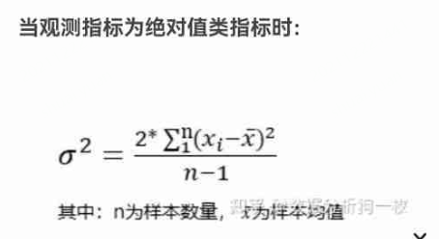
历史数据标准差 | 4.9647859814 |  | 标准差sd | 4.96 | 建议 | 4.9647859814

历史数据置信区间 | 170.9269444 | 172.87310474 | 最小可检测差值delta | 0.1 | 建议 | 0.97308017146

 |  |  | 置信水平 | 0.95 | 对应Z分数 | 1.9599639845

 |  |  | power | 0.8 | 对应Z分数 | 0.84162123357

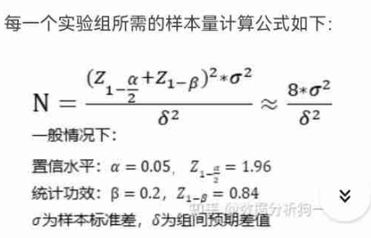
 |  |  | 综合方差 | 49.2032

 |  |  | 每组最小样本量 | 38618.999935

 |  |  | 95置信度、80power估算的样本大小 | 39362.56

概率类指标最小样本量
历史数据均值 | 171.90002457 |  | 原始指标 | 0.03 | 一般就是历史均值
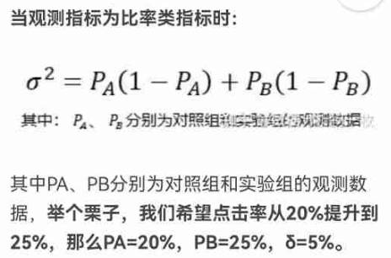
历史数据置信区间 | 170.9269444 | 172.87310474 | 最小可检测提升后指标 | 0.04 | 这个可以定为收支平衡的阈值，或者高于置信区间范围

 |  |  | 置信水平 | 0.95 | 对应Z分数 | 1.9599639845

 |  |  | power | 0.8 | 对应Z分数 | 0.84162123357

 |  |  | 综合方差 | 0.0675

 |  |  | 每组最小样本量 | 5297.9938207

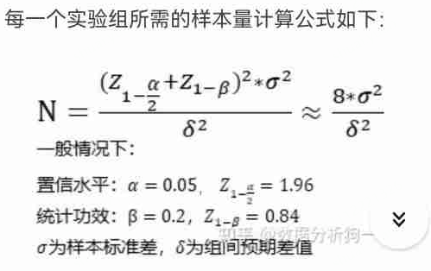
 |  |  | 95置信度、80power估算的样本大小 | 5400

Z检验
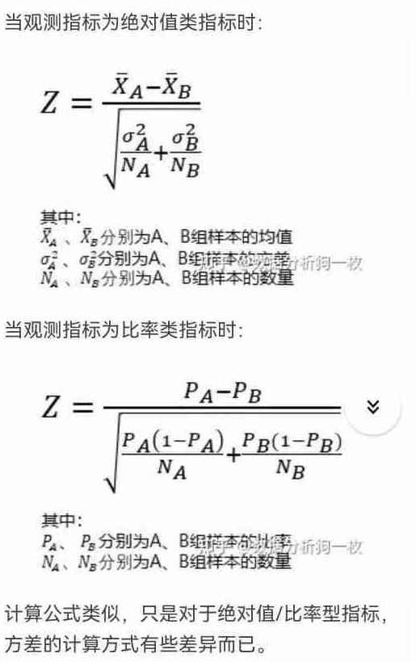
A组数据 | B组数据
20.5 | 20.7 | 基于样本数据自动计算
19.8 | 19.8 | A组均值 | 19.925 | A组方差 | 0.19548387097 | A组样本量 | 32
19.7 | 19.5 | B组均值 | 20.137777778 | B组方差 | 0.23149494949 | B组样本量 | 45
20.4 | 20.8
20.1 | 20.4 |  |  |  |  |  |  | Z检验适用于已知总体方差，或样本量大于30的情况。
20 | 19.6 |  |  |  |  |  |  | excel不一定能贴所有的数据，所以分成两块，这样可在外面算好均值和方差再填进来算P值
19 | 20.2 | 均值类指标（仅适用于样本大于30的情况）
19.9 | 20.7 | 自行填写
20.5 | 19.8 | A组均值 | 19.925 | A组方差 | 0.19548387097 | A组样本量 | 32
19.8 | 19.5 | B组均值 | 20.142857143 | B组方差 | 0.24075630252 | B组样本量 | 45
19.7 | 20.8
20.4 | 20.4
20.1 | 19.6 | Z值 | -2.0351584856
20 | 20.2 | P值(双侧) | 0.041834928725
19 | 20.7
19.9 | 19.8 | 结论： | 显著
20.5 | 19.5
19.8 | 20.8
19.7 | 20.4
20.4 | 19.6
20.1 | 20.2 | 概率类指标
20 | 20.7 | A组概率 | 0.3 | A组样本量 | 100
19 | 19.8 | B组概率 | 0.5 | B组样本量 | 100
19.9 | 19.5
20.5 | 20.8 | Z值 | -2.9488391231
19.8 | 20.4 | P值(双侧) | 0.0031896997062
19.7 | 19.6
20.4 | 20.2 | 结论： | 显著
20.1 | 20.7
20 | 19.8
19 | 19.5
19.9 | 20.8
 | 20.4
 | 19.6
 | 20.2
 | 20.4
 | 19.6
 | 20.2
 | 20.7
 | 19.8
 | 19.5
 | 20.8
 | 20.4
 | 19.6
 | 20.2

T检验
A组数据 | B组数据
169.70815604 | 170.80815604
175.21570012 | 176.31570012 | 直接左侧输入均值类原始数据
174.02677117 | 175.12677117 | A组均值 | 171.90002457 | A组方差 | 24.649099841 | A组样本量 | 100 | 当样本量小于30时，只能用T检验，不能用Z检验。
168.52427634 | 169.62427634 | B组均值 | 173.00002457 | B组方差 | 24.649099841 | B组样本量 | 100 | 当样本量大于30时，T检验和Z检验的结果相似，都能用
168.87517133 | 169.97517133 |  |  |  |  |  |  | 两独立样本t检验要求两样本所代表的总体服从正态分布，且两总体方差相等, 即方差齐性 (homogeneity of variance, homoscedasticity).
175.97965555 | 177.07965555 | T检验P值 | 0.1187889385 | 结论： | 不显著 |  |  | 对于概率类的指标，建议直接使用Z检验，或者卡方检验，也可以聚合之后，当作均值类的指标使用t检验。（比如先聚合成各小时的点击率，然后把不同的小时点击率再作为样本）
168.84838158 | 169.94838158 |  |  |  |  |  |  | 如果为了用t检验，对概率类指标做聚合，要注意每个聚合的单位不能太小，要满足n*P>5且n(1-p)>5。比如点击率约0.1，每分钟uv 30，0.1*30=3<5，就不可以。每小时uv 1800，1800*0.1=180>5，这就可以。
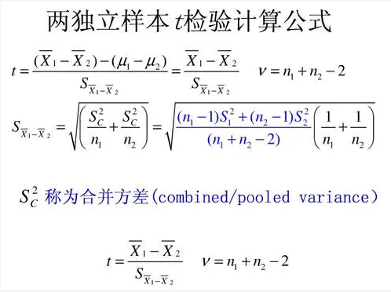
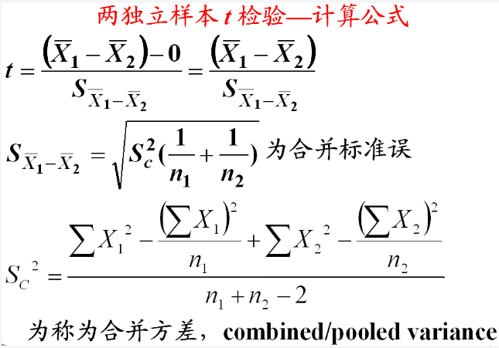
168.03158494 | 169.13158494
166.3593586 | 167.4593586 | 输入均值类统计值
172.70030431 | 173.80030431 | A组均值 | 172 | A组方差 | 25 | A组样本量 | 100
162.77627277 | 163.87627277 | B组均值 | 171 | B组方差 | 25 | B组样本量 | 100
185.82417369 | 186.92417369 | 合并方差 | 25
169.84787669 | 170.94787669 | t_value | 1.4142135624
169.16388985 | 170.26388985 | 自由度 | 198
168.20350645 | 169.30350645 | T检验P值 | 0.15886970489 | 结论： | 不显著
176.29379729 | 177.39379729 | 合并标准误差 | 0.70710678119
177.85460764 | 178.95460764 | 置信度 | 0.95 | 对应阈值 | 1.9720174778
163.66690037 | 164.76690037 | 差值的置信区间 | -0.3944269312 | 2.3944269312
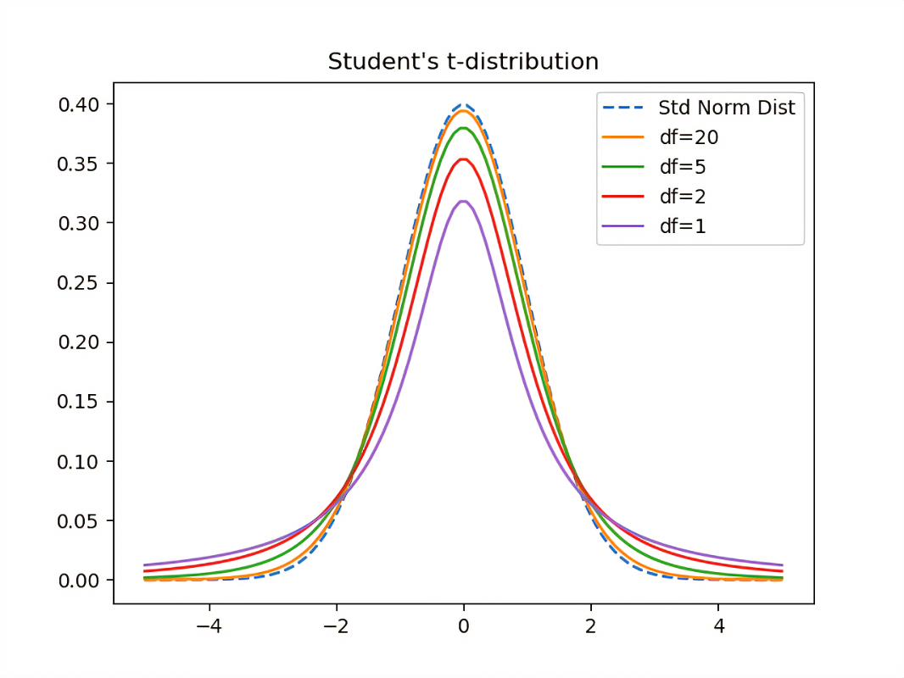
181.94171972 | 183.04171972
181.55825268 | 182.65825268
172.37247329 | 173.47247329
176.88711608 | 177.98711608
175.1848629 | 176.2848629
175.14856247 | 176.24856247
175.52183437 | 176.62183437
170.09897275 | 171.19897275
172.19910578 | 173.29910578
173.51024785 | 174.61024785
168.04156646 | 169.14156646
171.46270346 | 172.56270346
171.40837894 | 172.50837894
172.66118666 | 173.76118666
170.54584937 | 171.64584937
172.30652458 | 173.40652458
180.37670967 | 181.47670967
176.64239636 | 177.74239636
167.63995491 | 168.73995491
171.16168247 | 172.26168247
169.37657618 | 170.47657618
176.56443971 | 177.66443971
172.31069361 | 173.41069361
176.38108504 | 177.48108504
170.50866774 | 171.60866774
183.68478422 | 184.78478422
169.2545858 | 170.3545858
171.81351111 | 172.91351111
164.82625339 | 165.92625339
163.45159398 | 164.55159398
165.72438343 | 166.82438343
167.98151303 | 169.08151303
174.18676443 | 175.28676443
168.10866214 | 169.20866214
182.89698038 | 183.99698038
170.7886968 | 171.8886968
165.60024567 | 166.70024567
167.76053203 | 168.86053203
170.34168907 | 171.44168907
168.43967872 | 169.53967872
178.73924297 | 179.83924297
175.69389366 | 176.79389366
180.25633136 | 181.35633136
171.2830278 | 172.3830278
174.50586077 | 175.60586077
169.62871089 | 170.72871089
178.2812741 | 179.3812741
169.35356581 | 170.45356581
173.56248231 | 174.66248231
166.09657307 | 167.19657307
167.29353724 | 168.39353724
175.08698668 | 176.18698668
172.30940866 | 173.40940866
170.49386538 | 171.59386538
169.12664857 | 170.22664857
163.44292501 | 164.54292501
172.7452976 | 173.8452976
175.69671698 | 176.79671698
168.80517584 | 169.90517584
175.14158131 | 176.24158131
167.80979456 | 168.90979456
175.07499318 | 176.17499318
175.12745932 | 176.22745932
165.13112539 | 166.23112539
171.85529017 | 172.95529017
177.24913152 | 178.34913152
171.17837932 | 172.27837932
178.06332002 | 179.16332002
168.92983331 | 170.02983331
167.83707239 | 168.93707239
165.70519305 | 166.80519305
167.98427985 | 169.08427985
171.09141891 | 172.19141891
171.53283653 | 172.63283653
166.13168093 | 167.23168093
159.40267217 | 160.50267217
173.95502293 | 175.05502293
167.25673627 | 168.35673627
172.85308413 | 173.95308413
176.95791088 | 178.05791088
171.87054817 | 172.97054817
180.88974581 | 181.98974581

卡方检验
实际分布
 | 命中 | 未命中 | 合计 | 命中率 | 概率类指标可以用卡方分布来检验
A | 100 | 200 | 300 | 0.33333333333
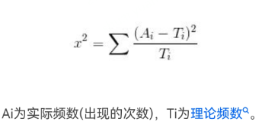
B | 100 | 201 | 301 | 0.33222591362
合计 | 200 | 401 | 601 | 0.33277870216
卡方检验P值 | 0.97701808716 | （直接excel函数计算）
结论 | 不显著

理论频数
 | 命中 | 未命中 | 合计 | 命中率
A | 99.833610649 | 200.16638935 | 300 | 0.33277870216
B | 100.16638935 | 200.83361065 | 301 | 0.33277870216
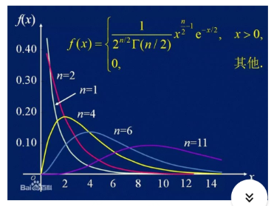
合计 | 200 | 401 | 601 | 0.33277870216

 | 0.00027731558514 | 0.00013831201254
 | 0.0002763942709 | 0.00013785250419

卡方值 | 0.00082987437276
自由度 | 1 | （行数-1）*（列数-1）
p值 | 0.97701808716 | （手算）
结论 | 不显著

